常规界面
文档内容

设计目的
 | 1、便于系统消息与奖励发放

文档结构
系统功能列举

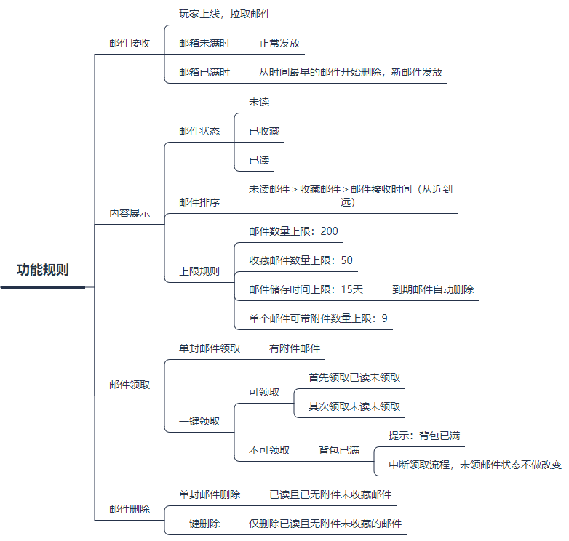

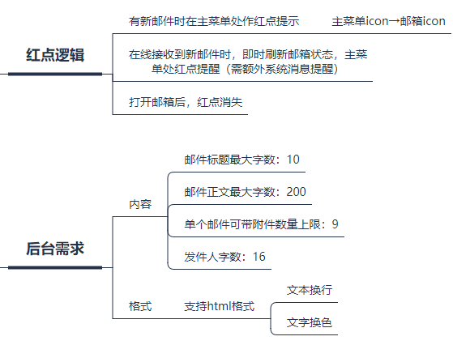

功能需求说明
 |  | 一、功能入口
 |  |  | 邮件系统从【主菜单】呼出后，点击邮件icon进入。

 |  | 二、功能规则
 |  | 1、邮件接收
 |  |  | 1）客户端自玩家上线时拉取邮件
 |  |  | 2）玩家邮箱未满，正常发放
 |  |  | 3）玩家邮箱已满，则从时间最早的邮件开始删除，至能完成新邮件全部发放为止。
 |  |  | 邮件接收流程如下：

 |  | 2、邮件内容展示
 |  |  | 1）列表及信件内容
 |  |  | a.列表
请选择一封邮件
 |  |  | UI界面左侧为邮件列表展示，可上下滑动。
 |  |  | 列表标题最大展示字数为5，其余隐藏（以 美术效果图为准）
 |  |  | b.信件内容
 |  |  | UI界面右侧为信件内容展示，正文内容字数最大为200（可配置），不可滑动；
 |  |  | 附件最大上限为9（可配置），可左右滑动；
 |  |  | c. 展示交互
 |  |  | 每次打开邮箱时，默认无邮件选中状态。右侧 文案读取对配置表“请选择一封邮件”
 |  |  | 用户点击左侧列表的邮件后，右侧展示对应内容。

 |  |  | 2）邮件状态
 |  |  |  | a.未读
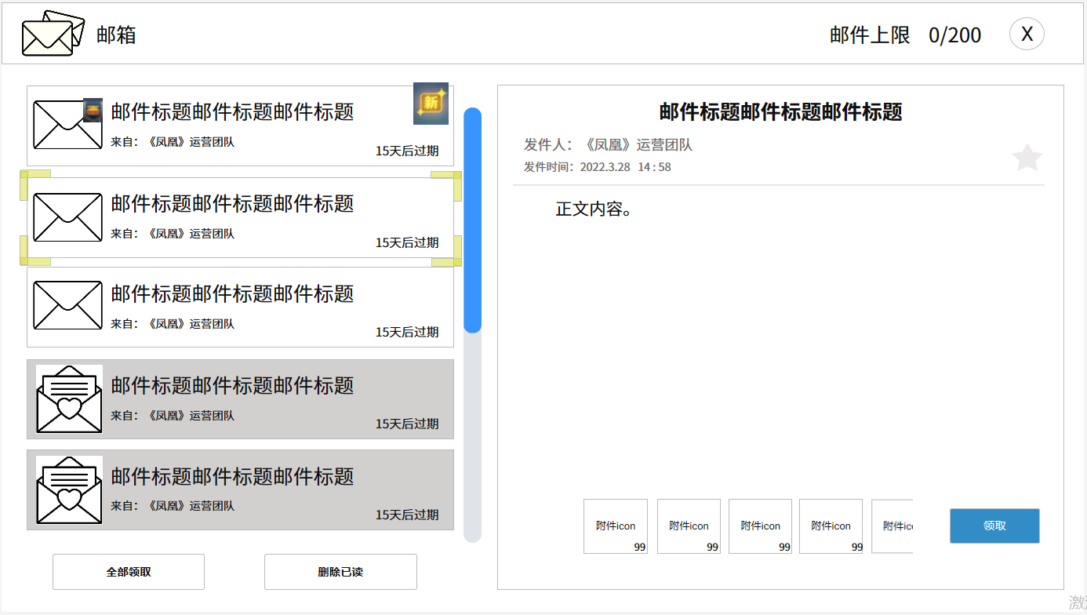

 |  |  |  | 玩家新收邮件需在右上角增加“新”字样图标

 |  |  |  | b.已读
 |  |  |  | 点击选中未读邮件展开后，未读状态即变为已读

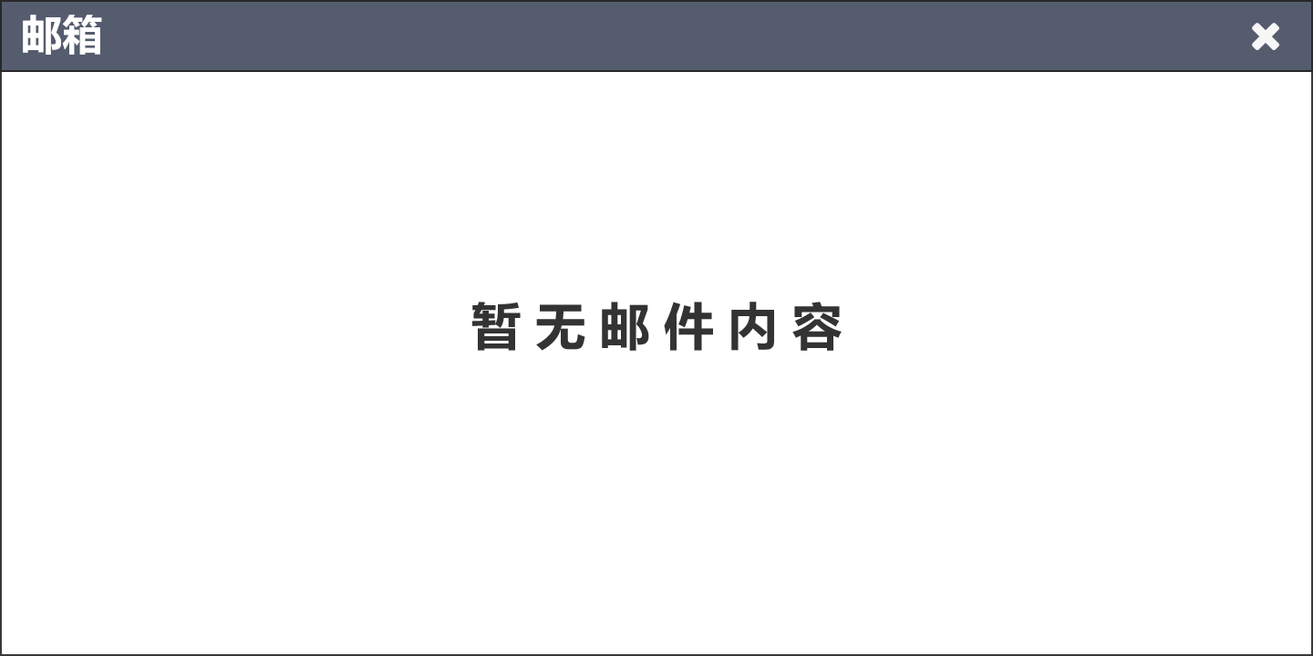
 |  |  |  | c.有附件
 |  |  |  | 有附件邮件在邮件icon右上角增加小宝箱标识，附件领取后消失

 |  |  |  | 附件在邮件内展示icon及数量，领取后置灰处理
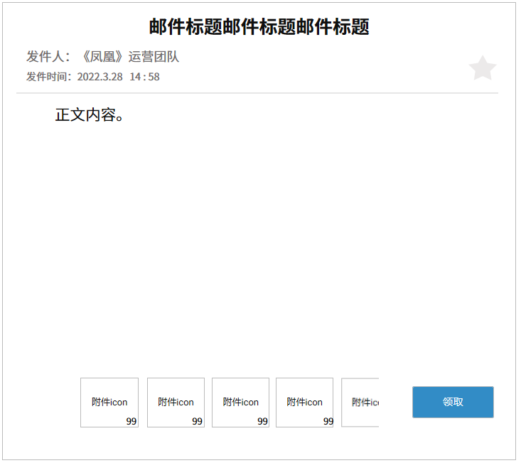
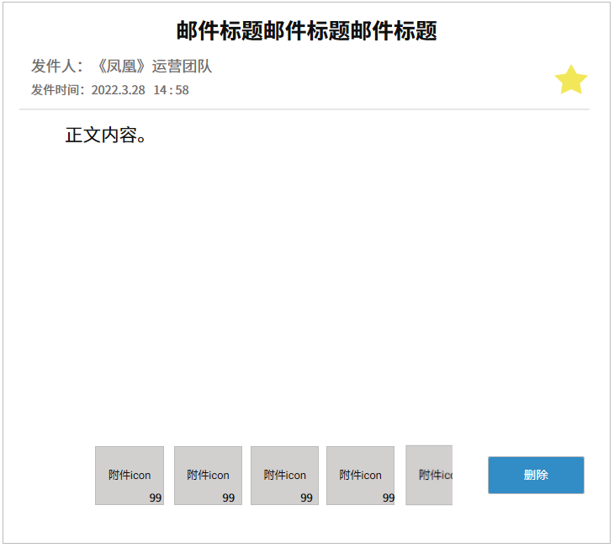

 |  |  |  | d.已收藏
 |  |  |  | 玩家点击标题右下方的⭐符号，可收藏此邮件，一经收藏无法删除（包括主动删除以及过期删除）

 |  |  |  | 已收藏邮件在右上方增加黄色星星符号，过期时间隐藏，删除按钮隐藏
 |  |  |  | 已收藏邮件在已读邮件中置顶，按其原本接收时间从近到远排序

 |  |  |  | 取消收藏后，过期时间自收藏之日剩余过期时间起算（即收藏冻结过期时间，取消收藏重新恢复）
 |  |  |  | 邮件收藏上限为50封，不计入邮件200上限内

 |  |  |  | e.已选择
 |  |  |  | 需在玩家选中邮件外框增加高亮选择框 | 如：

 |  |  | 3）邮件排序
 |  |  |  | a.优先判断邮件已读未读状态
 |  |  |  | b.其次在已读邮件中筛选出收藏邮件置于已读邮件的顶部
 |  |  |  | c.最后判断邮件接收时间，近的在上
 |  |  |  | 总体排序规则：未读邮件＞收藏邮件＞邮件接收时间（从近到远）

 |  |  | 4）上限规则
 |  |  |  | a.邮件数量上限：200（可配置）
 |  |  |  | b.邮件储存时间上限：15天（可配置）
 |  |  |  | c.单封邮件可带附件数量上限：9（可配置）
 |  |  |  | d.收藏邮件上限：50（可配置）

 |  | 3、邮件领取
 |  |  | 1）单封邮件领取，仅限有附件邮件，点击领取按钮后跳转通用物品获得弹窗

 |  |  |  |  | 附件处可左右滑动

 |  |  | 若背包已满，则无法领取，系统提示“背包已满”消息
 |  |  | 物品领取完毕后，附件icon置灰，领取按钮变为删除按钮

 |  |  | 无附件邮件则无附件icon展示，直接展示为删除按钮

 |  |  | 2）全部领取
 |  |  | 有附件： | 点击全部领取按钮，进入领取流程
 |  |  |  | a.首先领取已读但未领的邮件附件
 |  |  |  | b.其次再领取未读未领的邮件附件
 |  |  |  | c.若背包在流程中已满，则自该邮件起中断领取，未领邮件状态不变，同时系统提示“背包已满”消息
 |  |  | 无附件： | 点击全部领取按钮，弹出消息提示“您无可领附件”

 |  | 4、邮件删除
 |  |  | 1）单封邮件删除，点击已读且无附件且未收藏邮件的删除按钮

 |  |  | 2）一键删除（删除已读）
 |  |  | 有可删： | 点击删除已读按钮后，弹出二次确认弹窗
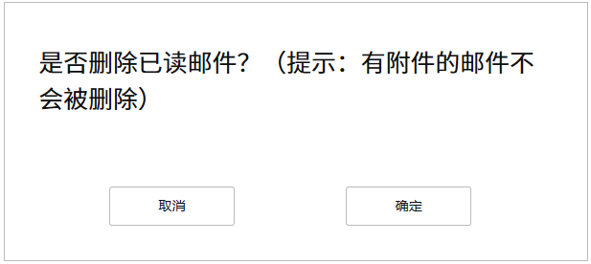

 |  |  |  | 点击确认后，仅删除已读无附件且未收藏的邮件，流程图如下（不包括收藏邮件）：

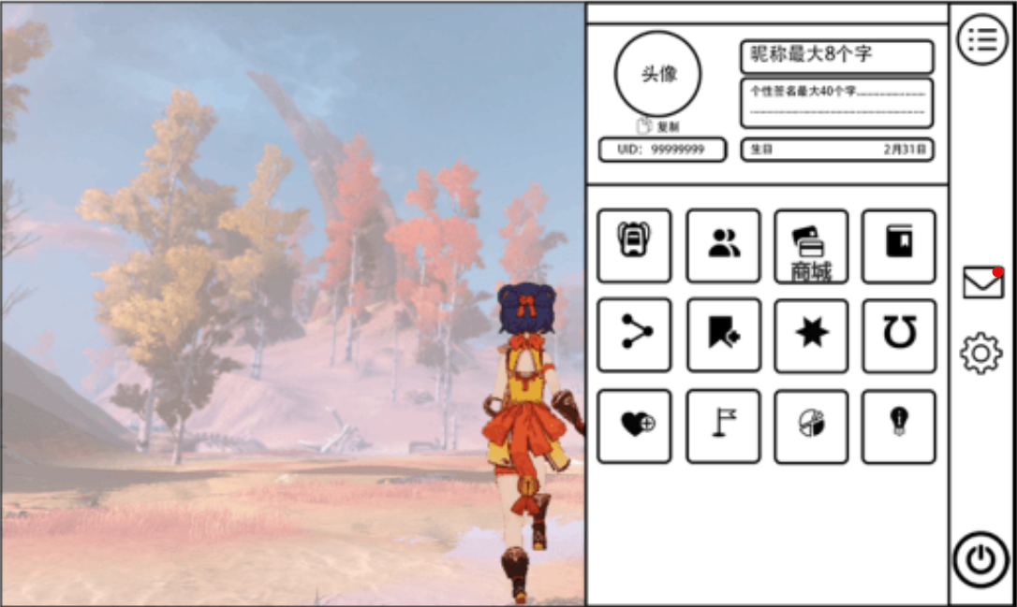
 |  |  | 无可删： | 点击删除已读按钮后，弹出消息提示“您无可删邮件”

 |  |  | 3）邮件到期自动删除

 |  | 三、新邮件提示

 |  | 1、红点显示和消失
 |  |  | 1）邮箱内未阅读邮件，需要有红点标记，同时 邮件的入口图标处，需要标记红点，两处红点存在状态同步。
 |  |  | 2）用户查看新邮件后，红点消失。或者点击【全部领取】按钮，所有未阅读邮件的红点消失。（对应列表中的邮件状态应刷新为“已阅读”）
 |  | 2、新邮件文本提示
 |  |  | 当玩家有新邮件时：
 |  |  |  | 1）系统消息显示：“您有新邮件待查看”。
 |  |  |  | 2）弹出提示框，文本内容：“您有新邮件待查看”。
 |  |  |  | 以上两种提示文本，玩家上线前 不管有多少封邮件，上线后，统一提示一次。在线时间，收到一封新邮件，提示一次。

资源需求
效果图

通用物品获得弹窗
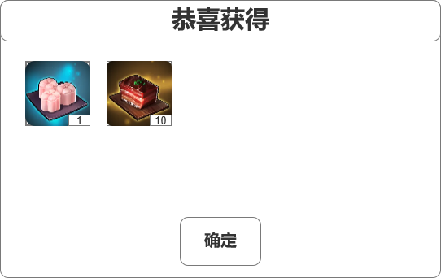

删除已读二次确认弹窗

UI需求
类型 | 使用途径 | 样式参考
图标 | 邮件系统入口icon
图标 | 未读邮件
图标 | 已读邮件
图标 | 新邮件提示
图标 | 收藏按钮（白＆黄）
图标 | 附件邮件提示（右上角小宝箱）
特效 | 已选邮件高光选择框

音效需求
 | 编号 | 需求描述
 | 1 | 通用点击音效
 | 2 | 打开邮件音效
 | 3 | 通用物品获得音效
 | 4 | 删除邮件音效

x
